cover
 | 4/9/26 | 自動更新停止 |  |  |  |  |  |  |  |  | 12/1/25
LOCATION SYSTEM of The REMAN
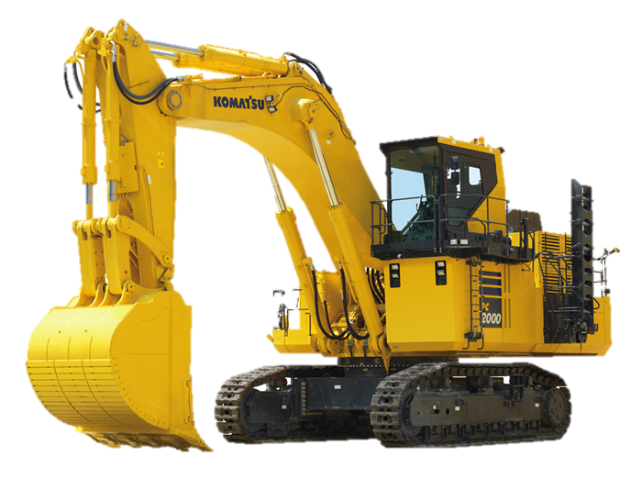

真にある
 |  | 更新マクロLog |  |  | 更新時間 |  | 更新進捗
出荷処理完了のご連絡 出荷日 管理No 品番 ----------------------------------------------- 2026/04/09 KR-40383 70700XX991EZ 以上、ご確認お願いします。 |  | Update Macro Run Time |  |  | 4/6/26 |  | No Update Data |  | 2
 |  | Update Macro Run Time |  |  | 4/6/26 |  | No Update Data |  | 2
 |  | Update Macro Run Time |  |  | 4/6/26 |  | No Update Data |  | 2
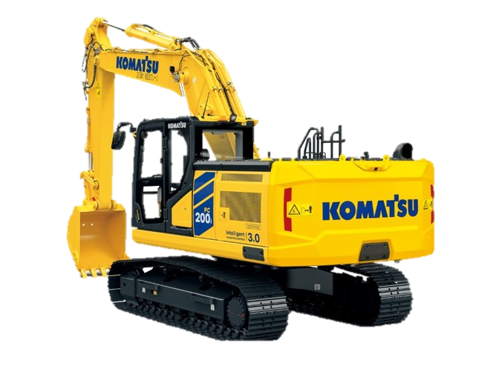
 |  | Update Macro Run Time |  |  | 4/6/26 |  | No Update Data |  | 2
自動更新開始
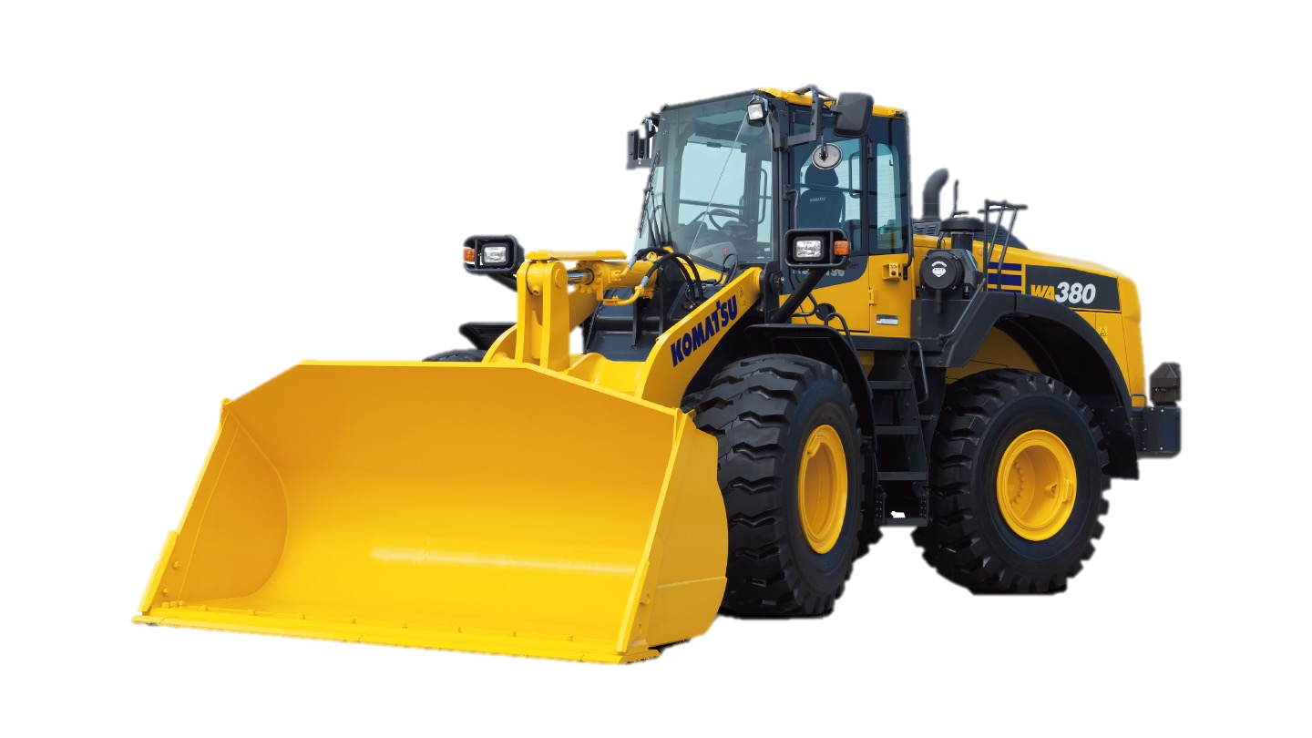
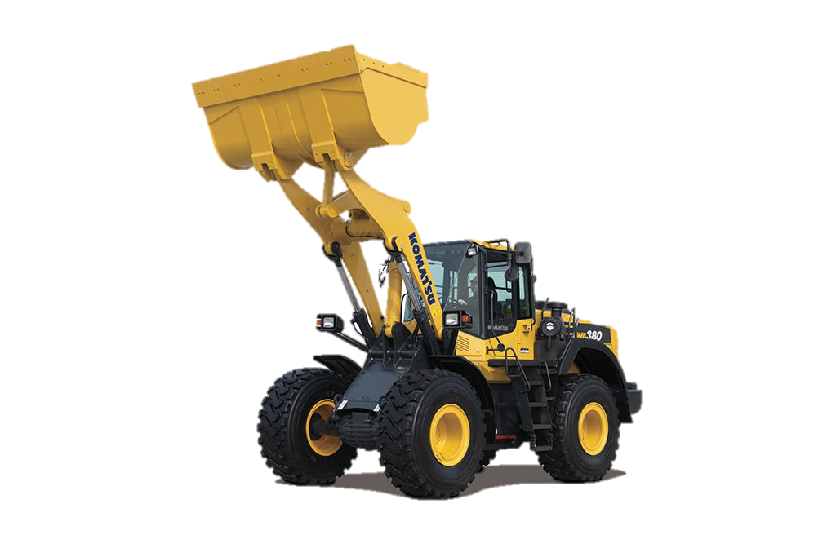
 |  | Update Macro Run Time |  |  | 4/6/26 |  | No Update Data |  | 2
出荷削除
 |  | Update Macro Run Time |  |  | 4/6/26 |  | No Update Data |  | 2
自動更新停止
 |  | Update Macro Run Time |  |  | 4/6/26 |  | No Update Data |  | 2
 |  | Update Macro Run Time |  |  | 4/6/26 |  | shipping Request |  | 1
 |  | Update Macro Run Time |  |  | 4/6/26 |  | shipping Request |  | 1
 |  | Update Macro Run Time |  |  | 4/9/26 |  | shipping Request |  | 1
納入
 |  | Update Macro Run Time |  |  | 4/9/26 |  | No Update Data |  | 2
 |  | Update Macro Run Time |  |  | 4/9/26 |  | No Update Data |  | 2
入庫
 |  | Update Macro Run Time |  |  | 4/9/26 |  | No Update Data |  | 2
 |  | Update Macro Run Time |  |  | 4/9/26 |  | No Update Data |  | 2
出荷
 |  |  |  |  |  |  |  |  | 0
 |  |  |  |  |  |  |  |  | 0
 |  | 日付 | 管理番号 | ロケーション | 機種 | 部位 | 品番 |  | key | 刻印 | 引当 | カテゴリ
 |  | 2026-04-09 | KR-40382 | XL.2.1 | PC78US-10 | BK | 70700XX981EZ | 完了 | 70700XX981EZ2024031801000000434W7 | 434W7 | 2/20納品残3 | シリンダAss’y
 |  | 2026-04-09 | KR-40383 | 3.3.6 | WA100-8 | BK | 70700XX991EZ | 完了 | 70700XX991EZ2024031801000000434W2 | 434W2 | 26/3/3納品残1済 | シリンダAss’y
納入一覧

出荷一覧

手動出荷
.

・自動更新停止
・出荷・出庫

・社外品納入

free
出荷リスト削除
日付 |  |  |  | 品番 |  | 刻印 |  | 判定 | 詳細
2026-04-10 | 8:46:06 | BT-W350_#C7020146 | 1 | 70700XU781EZ | 88T | 1 | 2026041000 | OK | 品番ok | 70700XU781EZ202604100000000088T

